Outros materiais relevantes
Outros materiais relevantes

 | TESTE GRATUITO: Sua empresa domina a gestão de ponto avançada? |  | TOUR GRATUITO: Veja como funciona a plataforma Pontotel na prática!

 |  | 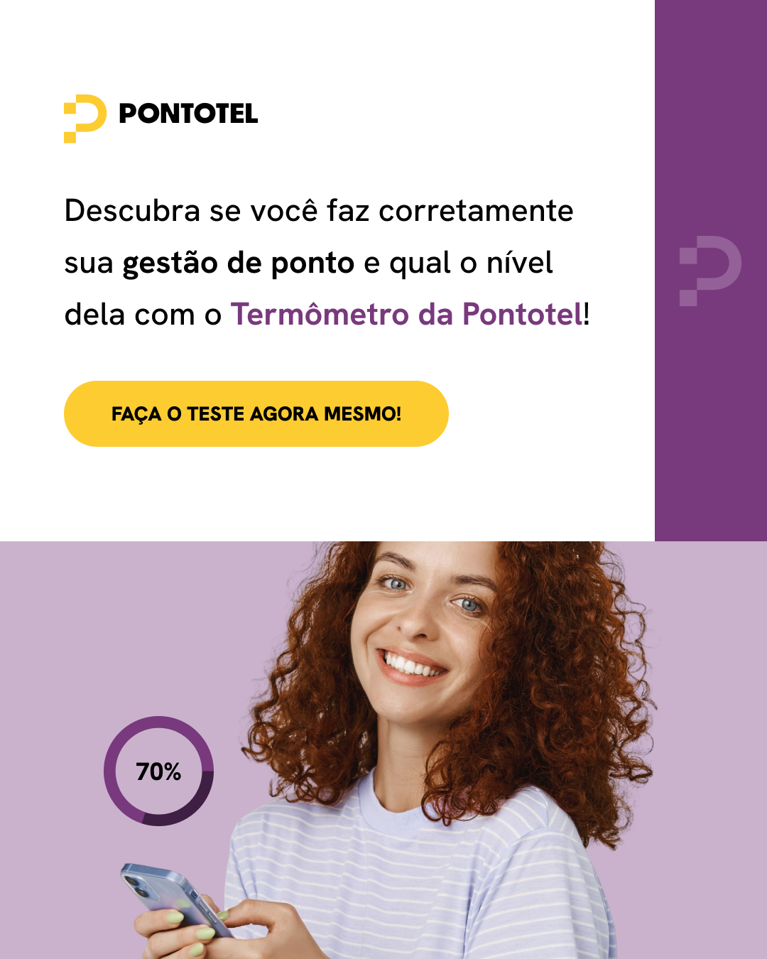 Clique aqui para saber seu nível! >>> |  |  https://tourpontotel.storylane.io/share/gkasyd6s4reh

